Instrucciones
FORMATO
ESTRUCTURA DE CARPETAS
CÓDIGO |  | TITULO | VERSIÓN
IDU-1630-2020-CS-GEN-BIM-BEP-ANX4-1 |  | ANEXO 4 DEL PLAN DE EJECUCION BIM | 1

Esquema de Estados de Información

De acuerdo con la ISO 19650-1:2019 los principales estados de la información dentro de un CDE que en este caso será BIM360, son los siguientes: trabajo en curso, compartido, publicado, archivado y debido a que el CDE no permite aplicar una clasificación de estos estados directamente a los archivos, se deberán de crear las carpetas para estos estados

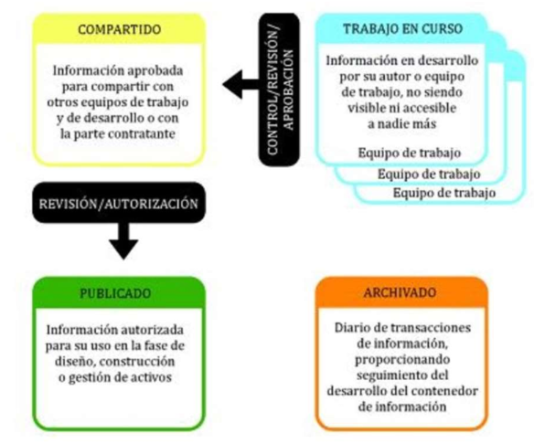

 | Figura 1. Flujo de vida de un archivo dentro del CDE según la norma ISO 19650-1:2019

Se establece, con carácter general que la publicación de la información dentro de cada uno de las carpetas y de acuerdo a lo accesible de la información está ligada a la fiabilidad de la misma y la verificación de esta. Por lo tanto dentro del formato de carpetas se encontrara una columna que identificara si la carpeta se reproducirá en los diferentes estados de información. Además conforme a la información que tiene estas carpetas se proporcionara acceso a los diferentes organizaciones del proyecto para poder acceder a esta información.

